业务流程
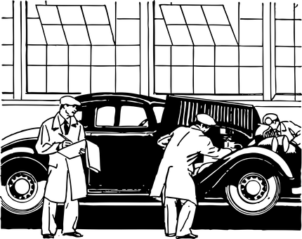
1. 业务流程图 | 润和软件

配件供
应商
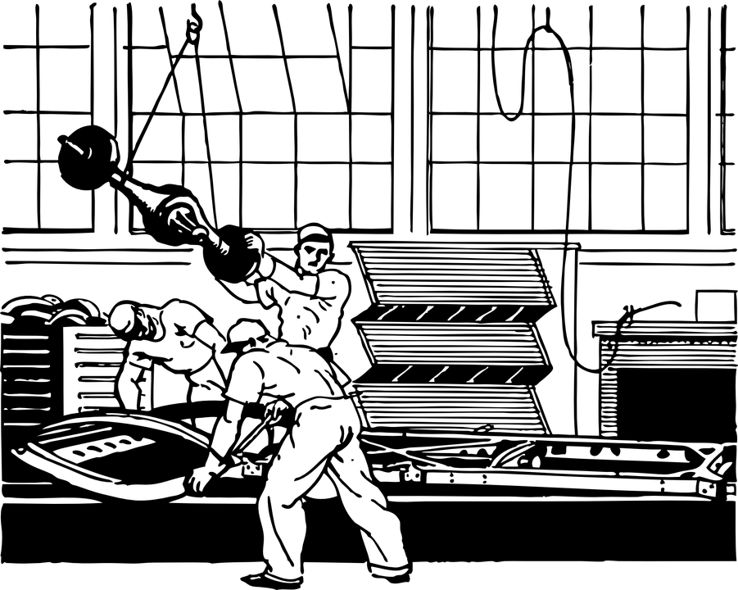

工厂
加盟
返修厂

销售
总部

新车
物流
新车
发卖
配件
调配

4S店
车辆登录
委托书
车库证
。。。
租车店

配件
调配

准备材料
提车
新车店
顾客
新车？
二手？
租车？
保养？
旧车回收
初款

生产
计划
尾款
租车店
预定

销售
预估
试驾
二手
车店

商谈
预约
入库

修理
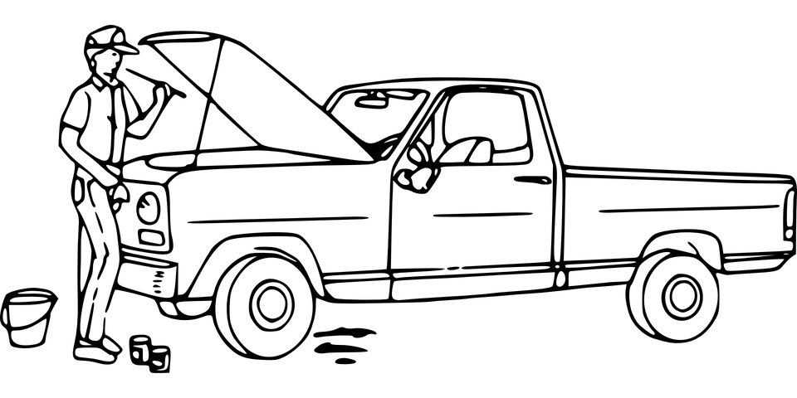

保养

美容
加盟店
配件
调配

加盟
修理厂

系统架构
2. 系统架构图 | 润和软件
顾客第一，销售第二，生产第三

改善客户关系
降低销售成本
增加销售利润
顾客
访问
PC
手机
平板
电视
车载系统

生产商官网
销售官网
微信公众号
车载服务

经销商访问

销售系统
顾客管理
来店管理
订单管理
生产查询
物流查询
代车管理
销售预实
财务其他
内容统一访问接口

内容层
新车信息
二手车信息
租车信息
来店预约
意见反馈
PC
今日
大屏
预约
来店
订单
进度
手持
终端

数据访问
数据访问（隔离）层
数据访问

数据层

顾客
销售
生产
财务
车辆
系统
监控

月备份
日备份

研发
服务
供应
其他
物流

数据访问（隔离）层

内容层
销售预实
生产分配
调查反馈
人力资源
财务信息

订单管理
配件供应
技术研发
休日管理
法律法规

厂商
访问
生产流程看板化
生产销售同步化
物流供应可视化
消除浪费最大化
全系统
生产子系统
销售子系统
物流子系统
财务子系统
其他子系统

PC
生产流大屏
销售流大屏
物流大屏

销售
3. 销售系统 |  |  |  |  |  |  |  |  |  | 润和软件
 |  |  |  |  |  | 客户关系智能强化系统 功能亮点简介： ①８・２原则筛选消费能力+频度双优顾客 ②自动生成活动计划，提醒员工主动服务 ③店长确认员工服务结果，帮助员工成为金牌销售

 |  |  |  | 计划准备 | 活动计划 |  | 活动 | 结果 | 分析

 | 销 售 支持 | 销 售 活动 | 技师
顾客抽出条件设定
+ 固定范围抽出
+ 临时条件抽出
夜间处理
月单位：
+次月计划
+前月滚动
日单位：
+当月追加
+总部指示
+店长指示
系统首页
今日通知件数
+未回邮件
+未回微信
+未回车载
服务：
+来店预约一览
+保养推荐一览
新售：
+新车商谈一览
+新车预订一览
顾客来信
夜间
处理
统计
分析
处理
FQA
目标设定
顾客来信一览
 |  |  | 销售

回复
入库预约
入库实绩
顾客抽出条件
目标
统计指示
夜间处理
顾客层别分析
夜间处理
销售改善分析
保养子系统：
+ 入库预约
+ 作业进度

来店客一览
来店预约
通知
代车管理
 |  |  | 店长
店铺移管一览
代车管理
活动条件
计划修正/承认
后期跟单一览

次回活动预定
 |  |  | 总部
活动记录
次回预订
问卷调查
活动条件设定
+ 时间周期活动
+ 里程周期活动
活动计划
今日ToDo
+电话回访
+明信片邮寄
推荐活动一览
结果登录

客服回访
计划分配
实绩/分析/统计
活动承认
 |  |  | 客服

问卷调查

 |  | 顾客 信息
顾客
同一顾客统合
潜在顾客

系统设定
系统设定/店铺设定
 |  | 系统 设定

标准访问认证 / 标准访问接口 / 授权共享资源通道 / 共享资源独占管理 / 系统转换接口（车载系统，邮件系统，微信公众号，微博等）
 | 跨系统 标准接口

车况运行监控系统
+ 里程，制动，刹车片
+ 电池，电子系统
 | 其他系统 | 车载

 |  | 平板
顾客商谈

 |  | 后台
顾客/车辆
保养履历
销售预测分析
区域销售预测
库存
配件供应计划
供应商通知
+配件编号，规格，
数量，入库时间
物流调配
生产调配

品质改善趋势
保养履历分析

系统画面
顾客满意+顾客感动=顾客价值；成功销售 = 守护好自己的顾客！

被动等待
没有计划预见性
不能指导生产
主动分析，区分保养客和潜在购买客
（3-5年换车客，临时来店看车客）

